대표자정보
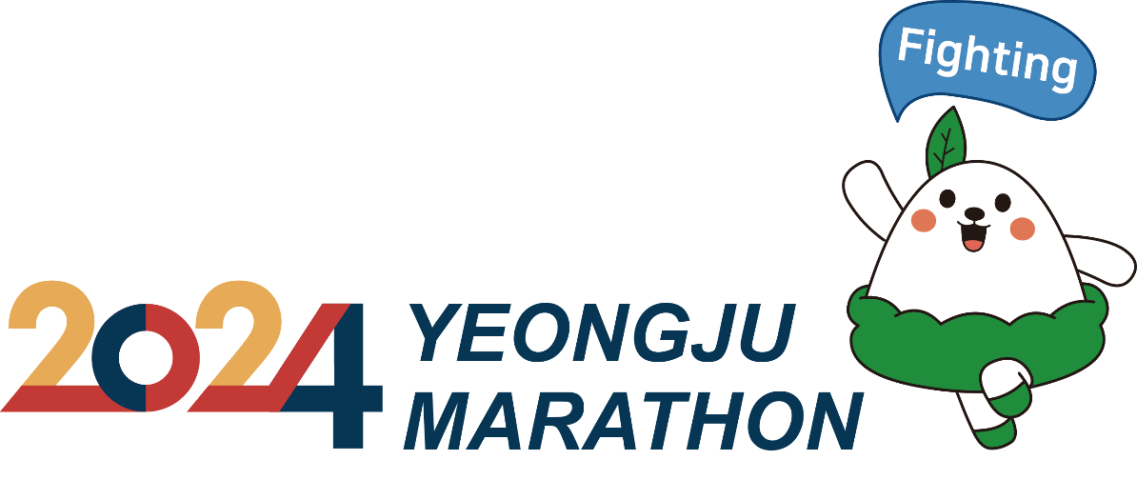 2024 영주소백산마라톤대회 단체 참가신청서
단체 대표자 | 단체명 | 대표자 성명
 | 주민번호
 | 주소(택배지) |  | 우편번호 ( )
 |  | 휴대폰
 | 이메일 | 참가총인원
※ 대표자는 홈페이지 단체신청을통해 '단체정보와' '대표자 참가정보'를 등록하십시오.
※ 신청서상의 주소 및 전화번호, 주민번호를 정확하게 작성하시기 바랍니다.
※ 대회사무국 전화 : 02)2208-7243, 메일 : help@blueimg.co.kr / 신청서는 이메일로만 받습니다.
※ 은행 : 농협은행 / 예금주 : ㈜파란상상 / 계좌번호 : 301-0174-1882-51
※ 참가 종목 : □풀코스 □하프코스 □10km □5km
※ 참 가 비 : 풀코스 - 50,000원 / 하프코스 - 40,000원 / 10km - 30,000원 / 5km - 20,000원
※ 상기의 본인은 2024 영주소백산마라톤대회에 참가하여 대회 규정을 준수하고, 대회중 안전에 유의하며,
대회에 참가하여 발생되는 사고에 대해 이의를 제기하지 않을 것을 서약합니다.
참가자 대표 : (인)

단체원정보
 _______________________단체원 참가자 정보

번호 | 코스 | 이름 | 주민등록번호(뒷자리 미기재) | 성별 | 연락처 | 기념품
1 | 10km | 홍길동 | 740103 | 남자 | 01000000000 | 고구마
2 | 5km | 주힐리 | 740104 | 여자 | 010-0000-0000 | 잡곡
3
4
5
6
7
8
9
10
11
12
13
14
15
16
17
18
19
20
21
22
23
24
25
26
27
28
29
30
31
32
33
34
35
36
37
38
39
40
41
42
43
44
45
46
47
48
49
50

